敏捷
制作顺序 | 角色名称 | 角色描述 | 角色动作 | 死亡效果 | 攻击范围
1 | 血魔 | 他是通过仪式严格甄选出的猎手，经常从常年云雾缭绕的噬血之峰被派下去搜寻鲜血。 | 攻击、移动、 待机、死亡 | 当玩家死亡后，会有一个灵魂出窍的特效。 | 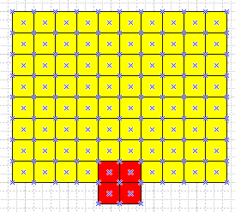
2 | 黑暗游侠 | 轻盈、隐秘的冷美人，她像无声的迷雾般移动。 | 攻击、移动、 待机、死亡 | 当玩家死亡后，会有一个灵魂出窍的特效。
3 | 火枪手 | 对他来说枪械是身体的一部分，射击就和触摸一样自然。 | 攻击、移动、 待机、死亡 | 当玩家死亡后，会有一个灵魂出窍的特效。
4 | 影魔 | 在遭遇过他的少数幸存者的心目中，影魔是最恐怖的对手。 | 攻击、移动、 待机、死亡 | 当玩家死亡后，会有一个灵魂出窍的特效。
5 | 猴子 | 他因自己的愤怒而羞愧，因逝去的同胞而神伤，对保护人民和平，坚定不移。 | 攻击、移动、 待机、死亡 | 当玩家死亡后，会有一个灵魂出窍的特效。

BOSS
角色名称 | 角色描述 | 武器 | 角色动作 | 动作描述 | 动作特效描述 | 待机动作 | 死亡动作 | 死亡效果 | 攻击范围 | 参考图
邪恶萨尔 |  | 空手 | 攻击、移动、 待机、死亡 | 横向挥拳，手臂从身体侧面像中间挥过来 | 按照拳头的轨迹，在前方出现一个半透明的大拳头 | 头仰望天空，双手捶胸 | 向前趴到在地 | 当玩家死亡后，会有一个灵魂出窍的特效。 | 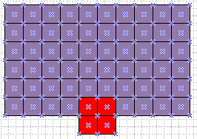
邪恶瓦里安
克尔苏加德
邪恶的铜须
邪恶的伊利丹
奈法利安

